F-GFXL
F-GFXL - DR400 160 - FICHE DE PESEE

Attention ce document ne remplace pas la fiche de pesée qui se trouve dans la sacoche de l'avion

Date fiche de pesée : | 2016-05-06 |  | F-GFXL

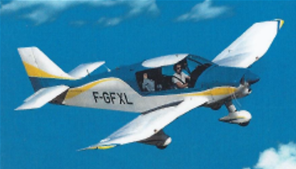

F-GLVX | Masse (Kg) | Bras de levier (M) | Moment (M.Kg)
Avion vide | 602 | 0.291 | 175.07
Places avant | 154 | 0.410 | 63.14
Places arrière | 154 | 1.190 | 183.26
Bagages (40 Kg max) | 10 | 1.900 | 19.00
Essence principal | 72 | 1.120 | 80.64
Essence supplément | 45 | 0.100 | 4.50
Total : | 1037 | 0.507 | 525.61

Masse Max décollage | 1050 Kg
Masse Max Atterrissage | 1045 Kg
0.21 | 250 | 0.507 | 1037 | 0.5070476558 | 1036.6 | 0 | 1036.6
0.21 | 750 |  |  | 0.5070476558 | 250 | 0.5070476558 | 1036.6
0.43 | 1050
0.565 | 1050
0.565 | 250

Attention ce document ne remplace pas la fiche de pesée qui se trouve dans la sacoche de l'avion

